상품제안서
락앤락_517 데일리 쇼퍼 보냉백 7L | 상품코드: F26715

 |  |  |  |  |  |  | 02-412-0044 | www.easy1.co.kr
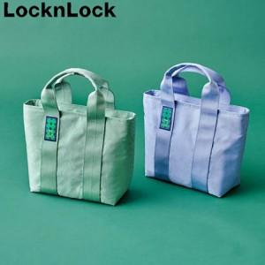

【상세/제작정보】 | 기본수량 미만 인쇄시 비용 추가.

【인쇄/포장옵션】 | 실크 / 포장불가능

【공급단가】 | 수량 | 30~ | 60~ | 100~ | 300~ | 500~
*VAT별도 | 단가 | 16,000원 | 15,740원 | 15,360원 | 14,970원 | 14,720원

【상품 URL】 | https://dev.easy1.co.kr:443/src/goods_detail.php?gdno=26715

